Gantt_Diagramm
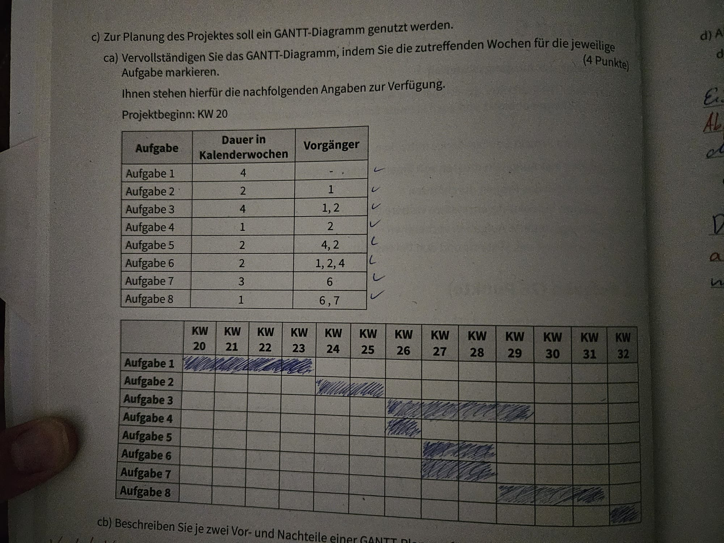
 | IT-Ausstattung | Projektplanung |  |  |  |  | | Gantt diagramm 10.Pkt!
 | Wählen Sie rechts einen Zeitraum zum Hervorheben aus. Es folgt eine Legende, die das Diagramm beschreibt. |  |  |  |  | Hervorgehobener Zeitraum: | 1 |  |  | Dauer des Plans |  |  |  |  |  | Tatsächlicher Start |  |  |  |  | % abgeschlossen |  |  |  |  | Tatsächlich (hinter dem Plan) |  |  |  |  |  |  |  | % abgeschlossen (hinter dem Plan)
 | AKTIVITÄT | START | DAUER | TATSÄCHLICHER START | TATSÄCHLICHE DAUER | PROZENT ABGESCHLOSSEN | ZEITRÄUME
 |  |  |  |  |  |  | 1 | 2 | 3 | 4 | 5 | 6 | 7 | 8 | 9 | 10 | 11 | 12 | 13 | 14 | 15 | 16 | 17 | 18 | 19 | 20 | 21 | 22 | 23 | 24 | 25 | 26 | 27 | 28 | 29 | 30 | 31 | 32 | 33 | 34 | 35 | 36 | 37 | 38 | 39 | 40 | 41 | 42 | 43 | 44 | 45 | 46 | 47 | 48 | 49 | 50 | 51 | 52 | 53 | 54 | 55 | 56 | 57 | 58 | 59 | 60
1 | Aufgabe | 1 | 4 | 1 | 4 | 100%
2 | Aufgabe | 5 | 2 | 5 | 2 | 100%
3 | Aufgabe | 7 | 4 | 7 | 4 | 100%
4 | Aufgabe | 7 | 1 | 7 | 1 | 100%
5 | Aufgabe | 8 | 2 | 8 | 2 | 100%
6 | Aufgabe | 8 | 2 | 8 | 2 | 100%
7 | Aufgabe | 10 | 3 | 10 | 3 | 100%
8 | Aufgabe | 13 | 1 | 13 | 1 | 100%
9 | Aufgabe | - | - | - | - | 100%
10 | Aufgabe | - | - | - | - | 100%
11 | Aufgabe | - | - | - | - | 100%
12 | Aufgabe | - | - | - | - | 75%

 | Vorgangsliste | Dauer | Vorgänger |  | Gent Zeit | 3 min
1 | Aufgabe | 4 | - |  | Jakob Zeit | 2 min
2 | Aufgabe | 2 | 1
3 | Aufgabe | 4 | 1, 2
4 | Aufgabe | 1 | 2
5 | Aufgabe | 2 | 4, 2
6 | Aufgabe | 2 | 1, 2, 4
7 | Aufgabe | 3 | 6
8 | Aufgabe | 1 | 6, 7
9 | Aufgabe | - | -
10 | Aufgabe | - | -

 | Lösung!!!

Netzplantechnik
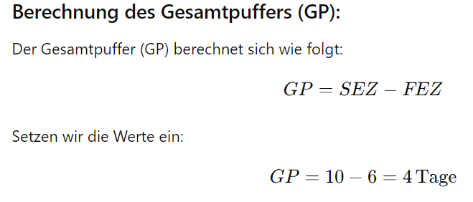
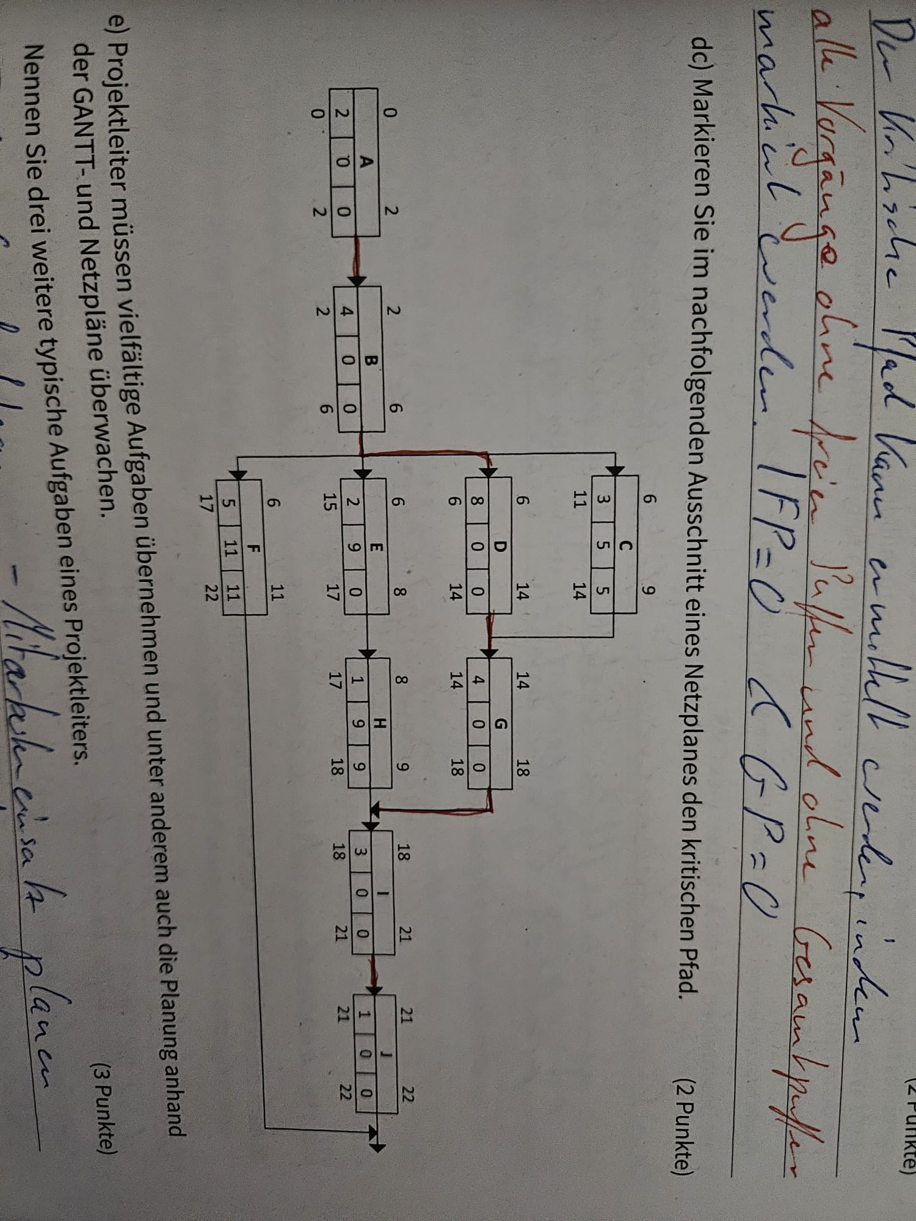

Punkte bewertung:
Krit: Pfad | 3
Vorwärt | 2
Rückwärt | 2
Puffer | 2
Gesamt: | 9

 |  |  | Vorgangsliste | Dauer | Vorgänger |  | Legende |  |  |  |  |  |  |  |  |  | Formel sammlung | Excel
 |  | A | Aufgabe | 4 | - |  |  |  |  |  |  |  |  |  |  |  | 1 | 5 | = | 5
 |  | B | Aufgabe | 1 | A |  | FAZ: | Frühester Anfangszeitpunkt |  |  |  |  |  |  |  |  | Formel um größeren wert anzuzeigen: =MAX(A1;B1)
 |  | C | Aufgabe | 1 | B |  | FEZ: | Frühester Endzeitpunkt
 |  | D | Aufgabe | 4 | B |  | Vorgang | Vorgangsnummer oder Buchstabe |  |  |  | FAZ |  | FEZ |  |  | 27 | 69 | = | 27
 |  | E | Aufgabe | 4 | C D |  | Dauer: | Vorgegebene Dauer |  |  |  | Vorgang |  |  |  |  | Formel um kleineren wert anzuzeigen: =MAX(A1;B1)
 |  | F | Aufgabe | 2 | E |  | GP: | Gesamtpuffer |  |  |  | Dauer | GP | FP
 |  | G | Aufgabe | 4 | E F |  | FP: | Freier Puffer |  |  |  | SAZ |  | SEZ
 |  | H | Aufgabe | 1 | F |  | SAZ: | Spätester Anfangszeitpunkt
 |  | I | Aufgabe | 2 | G H |  | SEZ: | Spätester Endzeitpunkt
 |  | J | Aufgabe | - | -

 |  |  |  |  |  |  |  |  | FAZ |  | FEZ |  |  |  |  | FAZ |  | FEZ
 |  |  |  |  |  |  |  |  | Vorgang |  |  |  |  |  |  | Vorgang
 |  |  |  |  |  |  |  |  | Dauer | GP | FP |  |  |  |  | Dauer | GP | FP
 |  | Vorwärtskalkulation: FAZ + Dauer = FEZ |  |  |  |  |  |  | SAZ |  | SEZ |  |  |  |  | SAZ |  | SEZ

 |  | FAZ |  | FEZ |  | FAZ |  | FEZ | FAZ |  | FEZ |  | FAZ |  | FEZ | FAZ |  | FEZ |  | FAZ |  | FEZ | FAZ |  | FEZ
Vorlage: |  | Vorgang |  |  |  | Vorgang |  |  | Vorgang |  |  |  | Vorgang |  |  | Vorgang |  |  |  | Vorgang |  |  | Vorgang
 |  | Dauer | GP | FP |  | Dauer | GP | FP | Dauer | GP | FP |  | Dauer | GP | FP | Dauer | GP | FP |  | Dauer | GP | FP | Dauer | GP | FP
 |  | SAZ |  | SEZ |  | SAZ |  | SEZ | SAZ |  | SEZ |  | SAZ |  | SEZ | SAZ |  | SEZ |  | SAZ |  | SEZ | SAZ |  | SEZ

 |  |  |  |  |  |  |  |  |  |  |  |  | Gesamtpuffer: GP = SEZ -FEZ |  |  |  |  |  |  |  |  |  |  | SEZ = FEZ + GP
 |  |  |  |  |  |  |  |  |  |  |  |  | FP == GP |  |  |  |  |  |  |  |  |  |  | Rückwärtskalkulation: SAZ = SEZ - Dauer

 |  |  |  |  |  |  |  | Rückwärtskalkulation, auf die abhängigkeit achten

 |  |  |  |  |  |  |  |  | 5 |  | 9 |  |  |  |  | 15 |  | 19
 |  |  |  |  |  |  |  |  | D |  |  |  |  |  |  | G
 |  |  |  |  |  |  |  |  | 4 | 0 | 0 |  |  |  |  | 4 | 0 | 0
 |  |  |  |  |  |  |  |  | 5 |  | 9 |  |  |  |  | 15 |  | 19

Kritischer Pfad:
 |  | 0 |  | 4 |  | 4 |  | 5 | 5 |  | 6 |  | 9 |  | 13 | 13 |  | 15 |  | 15 |  | 16 | 19 |  | 21
Formatiert: |  | A |  |  |  | B |  |  | C |  |  |  | E |  |  | F |  |  |  | H |  |  | I
 |  | 4 | 0 | 0 |  | 1 | 0 | 0 | 1 | 3 | 3 |  | 4 | 0 | 0 | 2 | 0 | 0 |  | 1 | 3 | 3 | 2 | 0 | 0
 |  | 0 |  | 4 |  | 4 |  | 5 | 8 |  | 9 |  | 9 |  | 13 | 13 |  | 15 |  | 18 |  | 19 | 19 |  | 21
 |  |  |  |  |  |  |  |  |  |  |  |  |  |  |  |  |  |  |  |  |  |  |  | Rückwärtskalkulation, auf die abhängigkeit achten
 |  |  |  |  |  |  |  |  |  |  |  |  |  |  |  |  |  |  |  |  |  |  |  | Hier wird zum beispiel von I 19 auf G19 angewendet anstatt F 15 bei der rückwärtskalkulation

ER-Modell
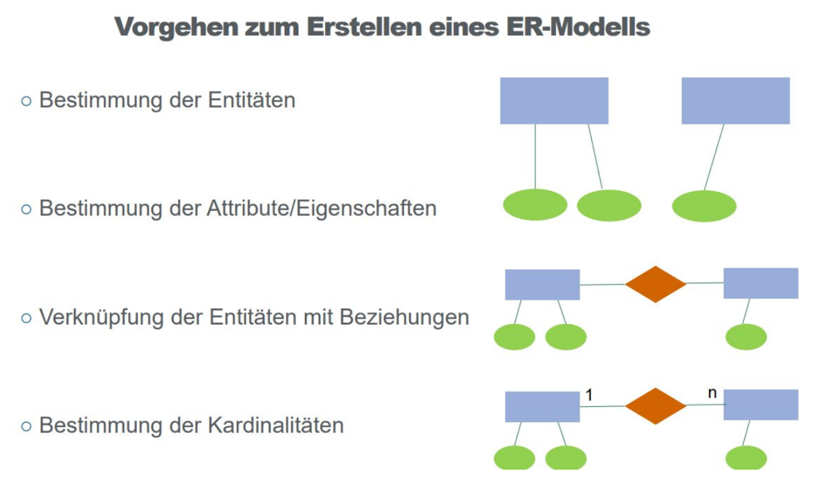
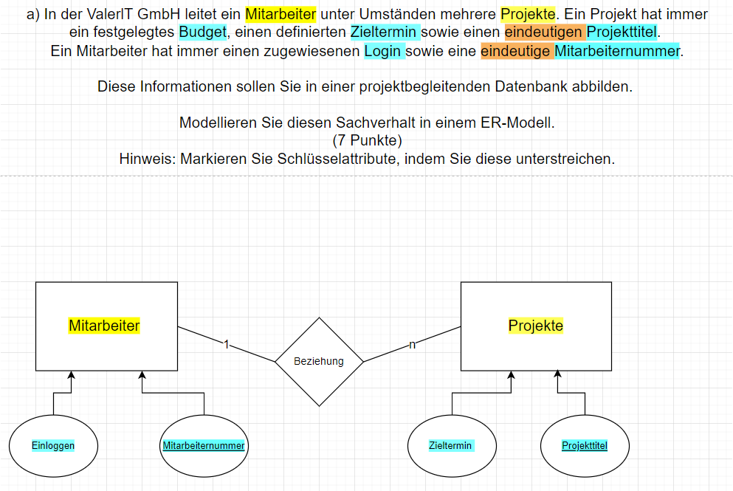

Reihenfolge | = | Entität
 |  | Eigenschaften | + | Schlüsseleigenschaft
 |  | Beziehung
 |  | Kardinalitäten

Budge

Entscheidungs_Matrix
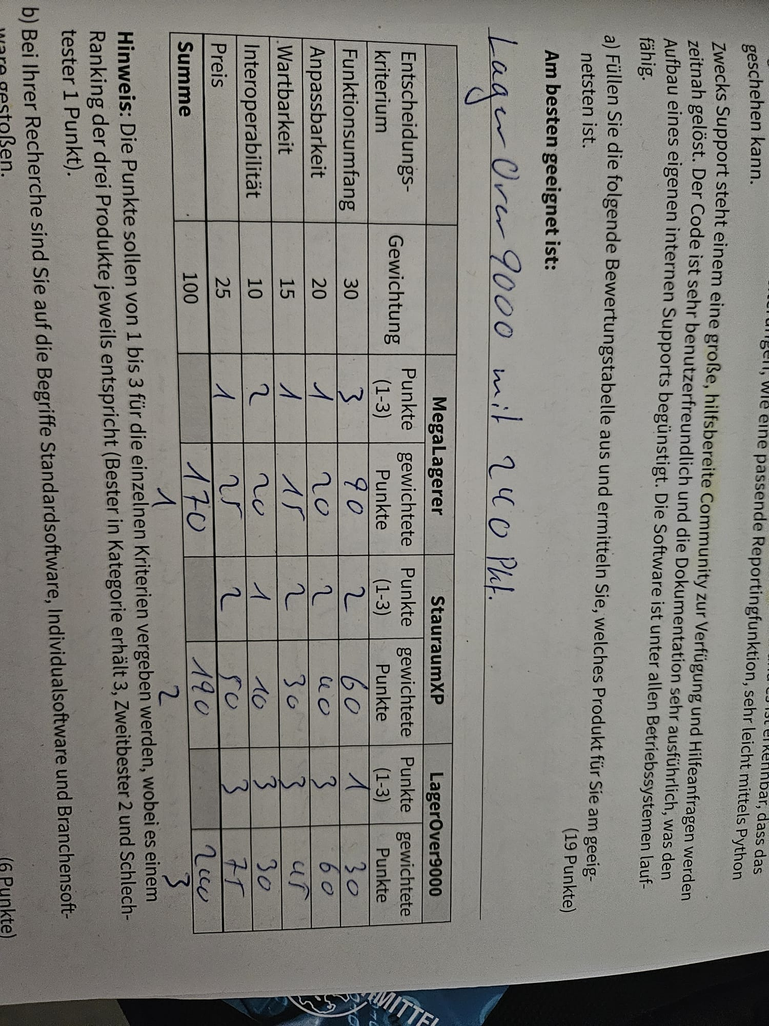
Aufgabe.1
 | - | - | MegaLagerer |  | StauraumXP |  | LagerOver9000
 | Entscheidungskriterium | Gewichtung | Punkte (1-10) | Gewichtete Punkte | Punkte (1-10) | Gewichtete Punkte | Punkte (1-10) | Gewichtete Punkte
 | Funktionsumfang | 3.5 | 0 | 0 | 0 | 0 | 0 | 0
 | Anpassbarkeit | 1 | 0 | 0 | 0 | 0 | 0 | 0
 | Wartbarkeit | 1.5 | 0 | 0 | 0 | 0 | 0 | 0
 | Interoperabilität | 2.5 | 0 | 0 | 0 | 0 | 0 | 0
 | Preis | 1.5 | 0 | 0 | 0 | 0 | 0 | 0
 | Summe | 10 |  | 0 |  | 0 |  | 0
 | Am besten geeignet is ? == LagerOver9000 mit 240 Pkt. |  |  |  |  |  |  |  | 19 Pkt!

Aufgabe.2
 | - | - | MegaSauger |  | SaugerXP |  | SaugerAlternativ
 | Entscheidungskriterium | Gewichtung | Punkte (1-3) | Gewichtete Punkte | Punkte (1-3) | Gewichtete Punkte | Punkte (1-3) | Gewichtete Punkte
 | Funktionsumfang | 30 | 0 | 0 | 0 | 0 | 0 | 0
 | Breite | 20 | 0 | 0 | 0 | 0 | 0 | 0
 | Länge | 15 | 0 | 0 | 0 | 0 | 0 | 0
 | Farbe | 10 | 0 | 0 | 0 | 0 | 0 | 0
 | Preis | 25 | 0 | 0 | 0 | 0 | 0 | 0
 | Summe | 100 |  | 0 |  | 0 |  | 0

